상품제안서
심플바인더노트볼펜 세트(A5) | 상품코드: S05618

 |  |  |  |  |  |  | 02-713-8555 | www.synergygift.co.kr
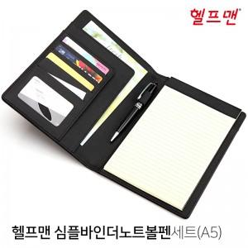

【상세/제작정보】 | <p>※금형비 별도 상품입니다.</p><p>※선물포장 별도 문의 바랍니다.</p>

【인쇄/포장옵션】 | 레이저, 불박 / OPP(비닐)

【공급단가】 | 수량 | 50~ | 100~ | 500~ | 1,000~ | 2,000~
*VAT별도 | 단가 | 10,800원 | 10,400원 | 10,000원 | 9,600원 | 9,360원

【상품 URL】 | https://www.synergygift.co.kr:443/src/goods_detail.php?gdno=18853

